Sheet1
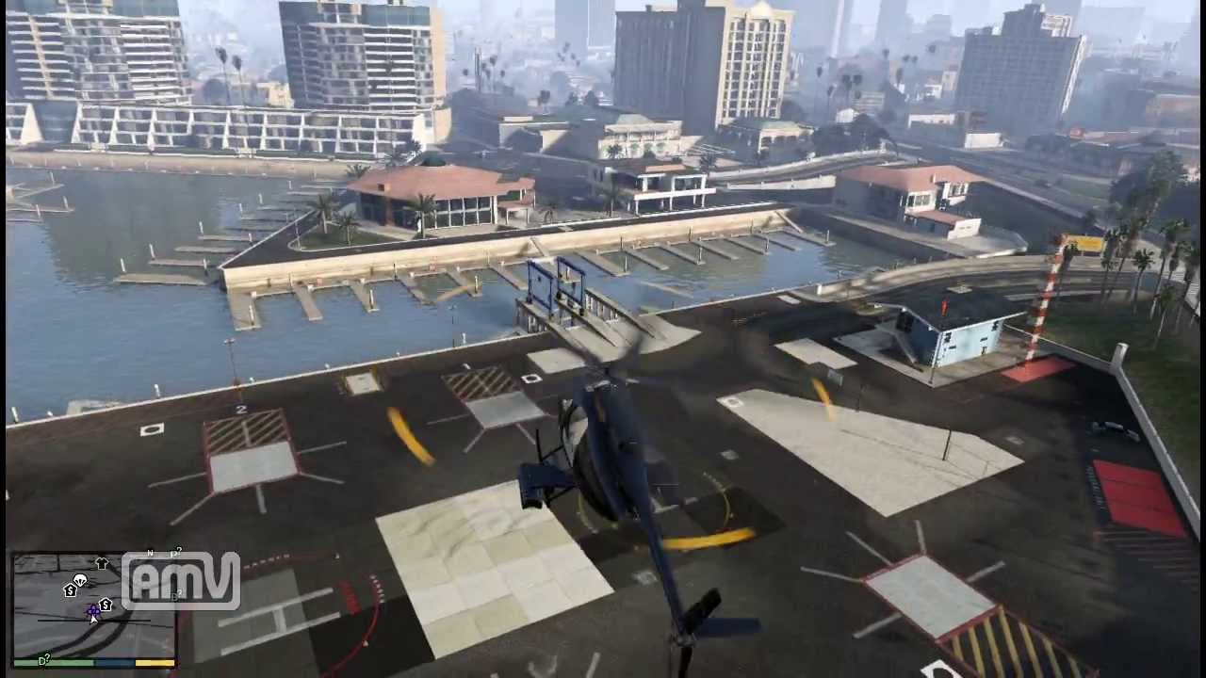
開始演出１の仕様書

 |  |  | ロボットは直進

 |  |  |  |  | 画面は右回りにスクロール
 |  |  |  |  | 中心にはロボットがうつるようにする

 |  |  |  | ヘリはスクロールに合わせる
 |  |  |  | ちょっと右向きにヘリを倒す
博士のセリフ

 |  |  |  | 博士のセリフがすべて表示したあとボタンを押したら

 |  |  |  |  |  | ヘリが移動
 |  |  |  |  |  | 画面右奥のほう向かって見えなくなるまで飛んでいく

移動

 |  |  |  |  |  | 画面のスクロールはそのまま

 |  | フェード

 | 開始演出２

